项目投标保证金 保函付款申请
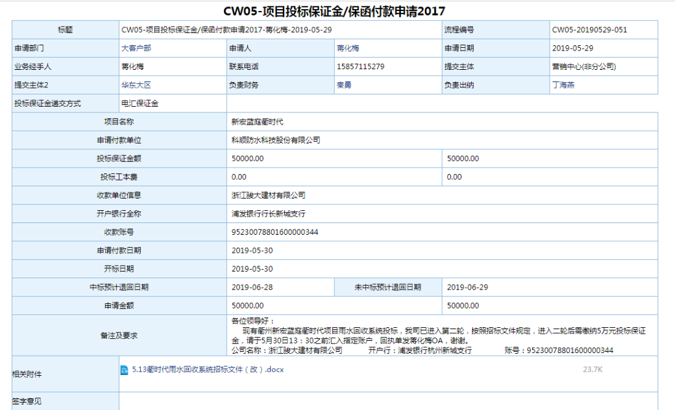
OA表单更改项
1.添加业务类型用于区分是投标保证金或保函付款
2.收款单位信息：手工输入时SAP有该供应商，则带出SAP供应商编码；如果输入没有此供应商，则带出一次性供应商
3.添加字段保函需要显示支付比例
4.需要添加付款方式编码银行科目

功能描述
1.投标保证金业务审批完成，生成凭证进【其他应收-投标保证金】
2.支付金额给银行开具保函，保函注明到期日，将保函（类似票据）传递到财务进行审批，没有问题生成财务凭证。与招标方合同顺利签订，保函到期日，保函需要退回

